Sheet1
Scene No. | 2
Quest Title | 真情流露
Quest Log | 去找凌
Map No. | 21
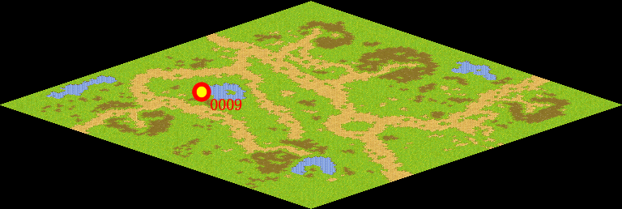
NPC No. | 9
Condition
Dialog | 呵呵，落花有心，流水无意，爱情要是那么容易到手就不美了。不过……雷欧是个老实的孩子，怕他伤心也是对的。嗯，你去凌那里，她有一种神奇的药水叫“往事如烟”，喝下去就会忘却所爱的人，你去看看吧。
Select
Result | 1 : Scene 0003,

NPC No. | 8
Condition
Dialog | 唉！烦死了烦死了！你去问问维安奶奶吧，让她帮帮我。
Select | 1:确定
Result | 1 : 关闭对话框

ScriptFile | Qlog-0048-002.scr
 | Q0009-0048-002.scr
 | Q0008-0048-002.scr

